Sheet1
合理化建议表
班组 | 甲班 | 建议人 | 李丰涛 | 日期 | 5.16 | 分管主任 | 高安洋
建议 | 更换R3俯仰液压站旁踏板
建议内容 | 踏板空隙较大，人员行走时会不小心卡入其中，造成扭伤、绊倒等人身伤害，建议更换踏板
附图 | 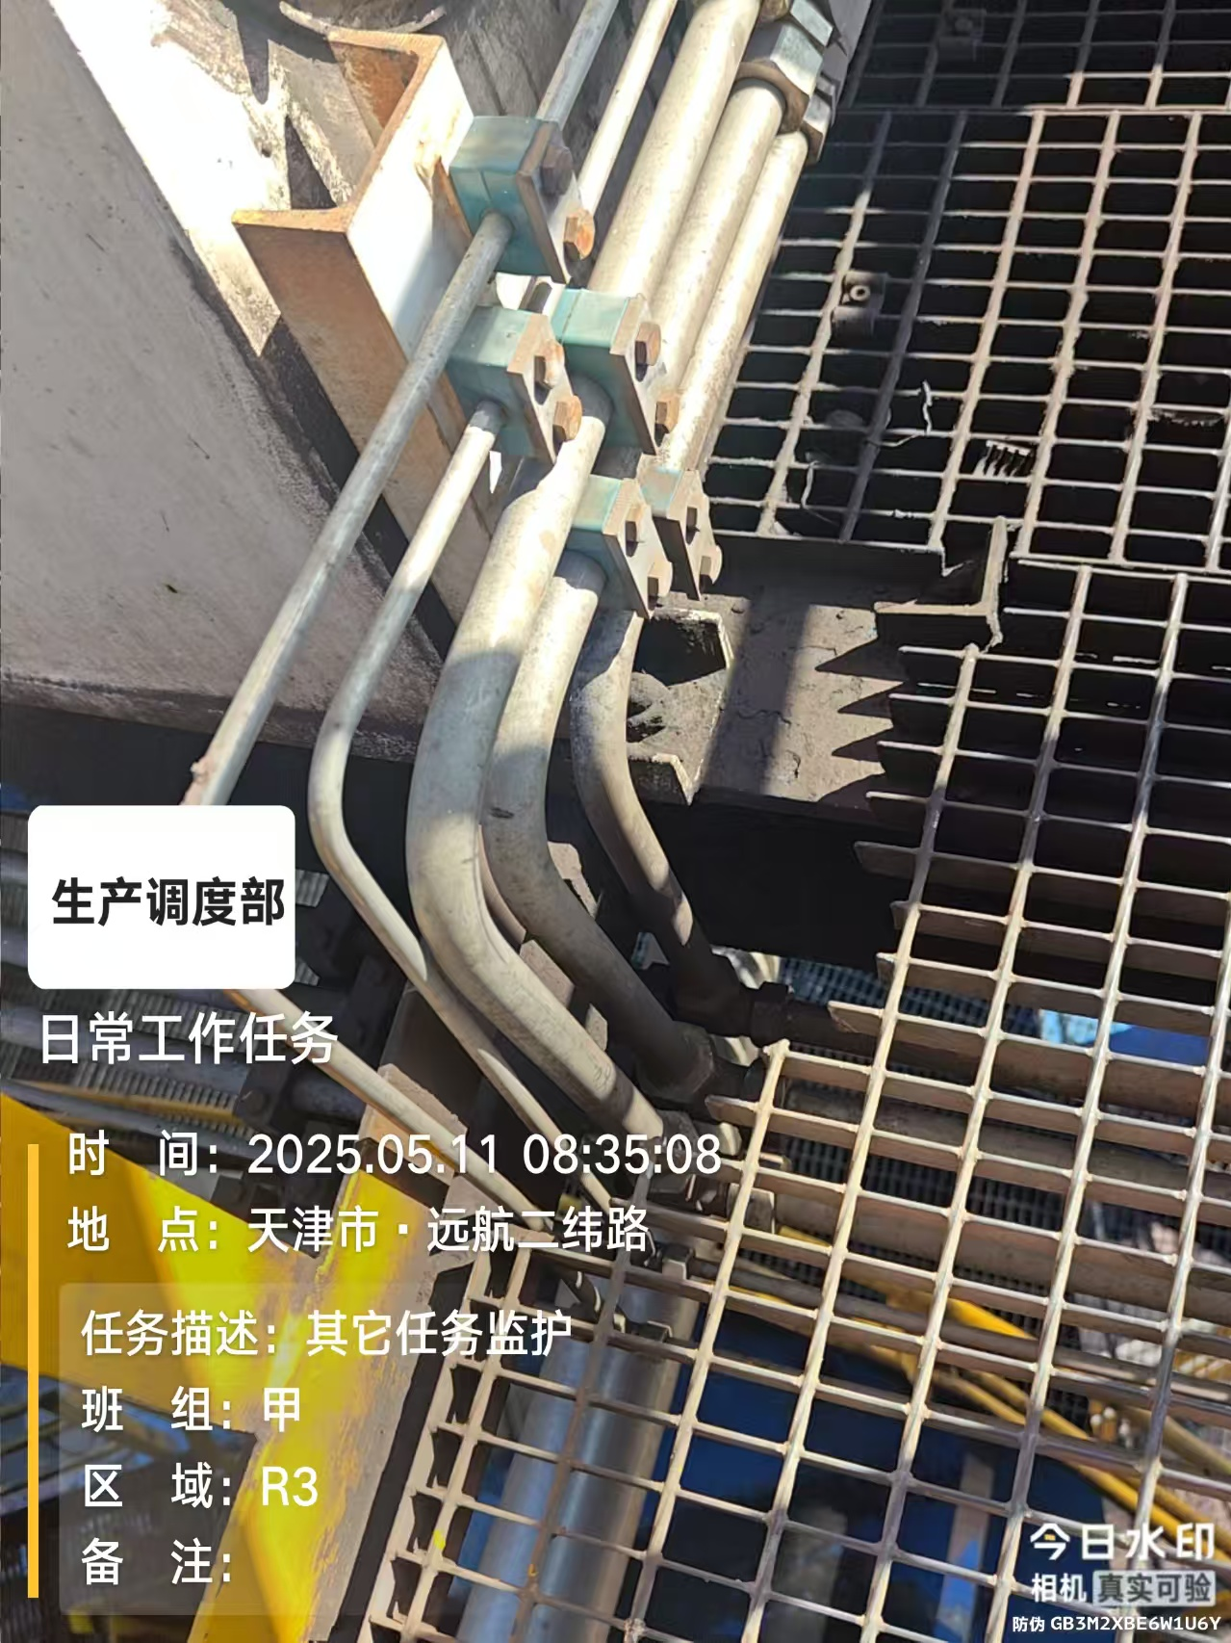 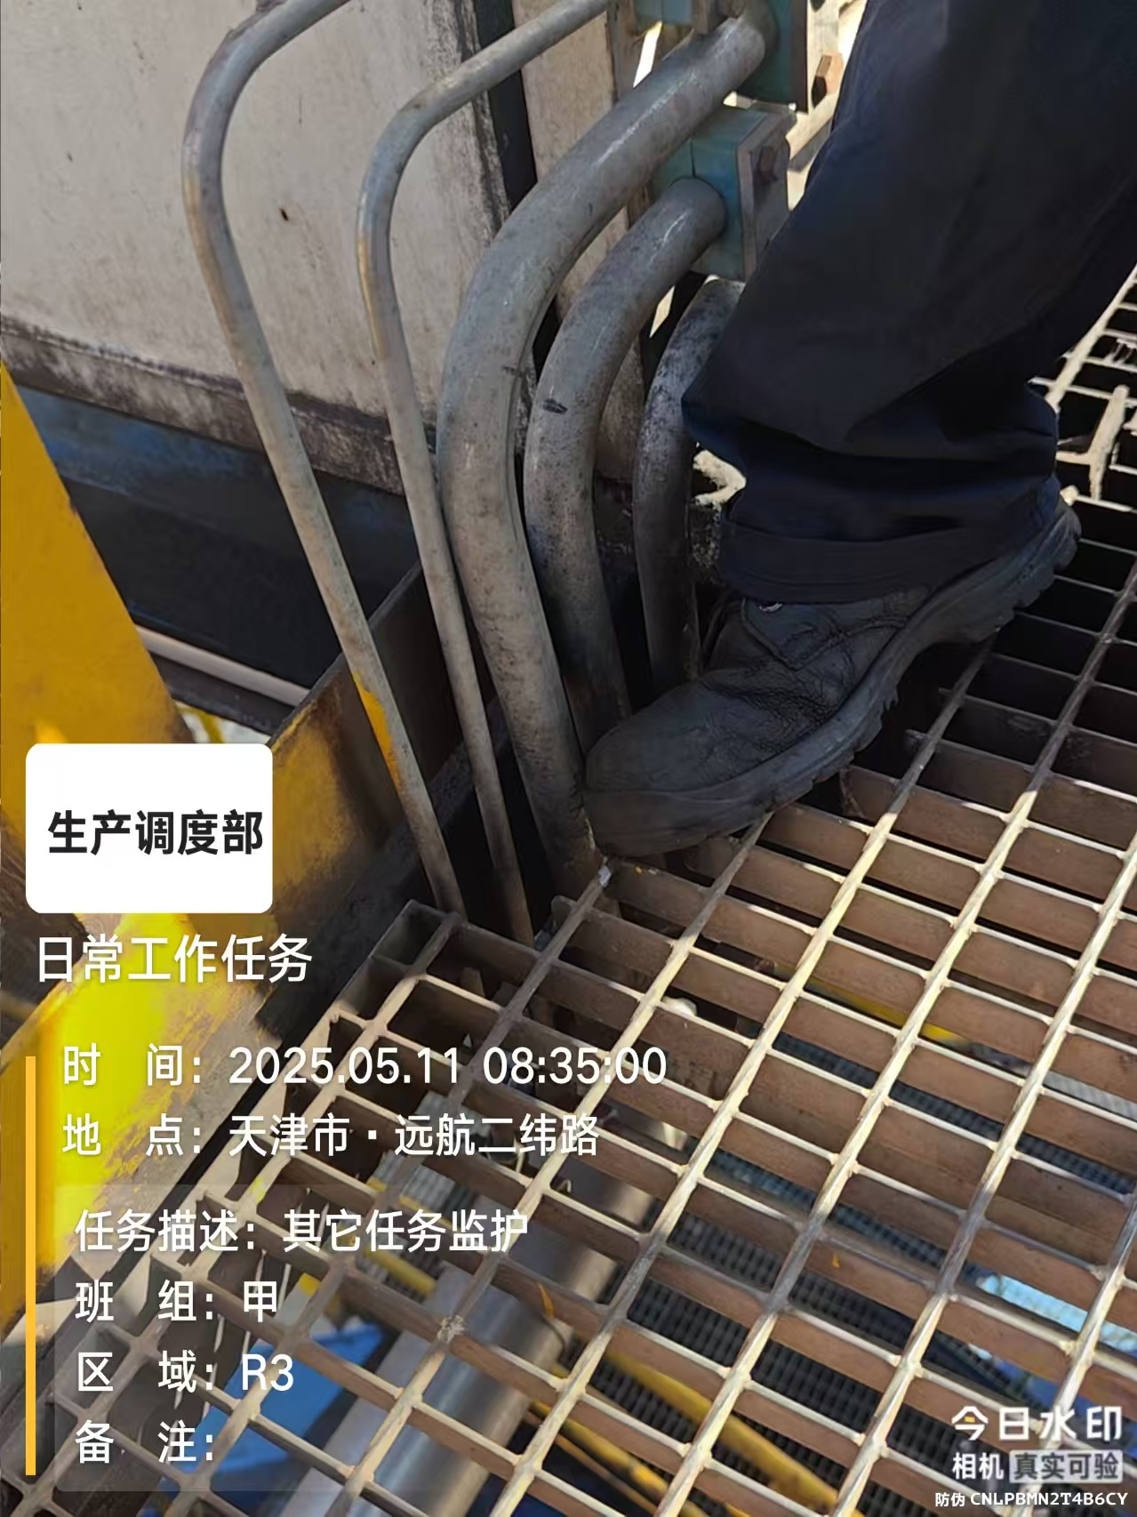
建议目的 | 保护人身安全
相关科室负责人
是否采纳及完成日期
注：各分管主任对班组人员上报的合理化建议进行一审并进行签字确认。 如涉及界面及现场设备改造，附照片说明位置。

